Sheet1
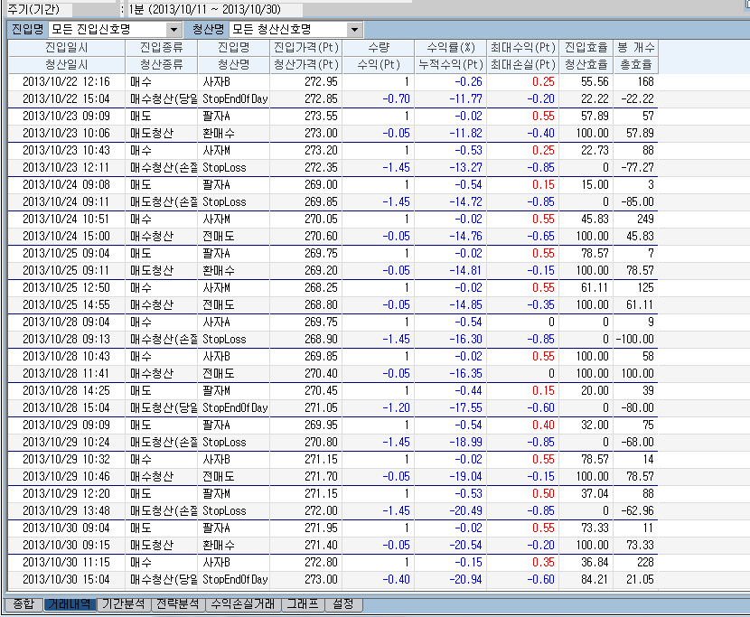

수익계산이 오류!!!^^

개선방법 부탁드립니다.

좋은하루 되세요.

